Узб
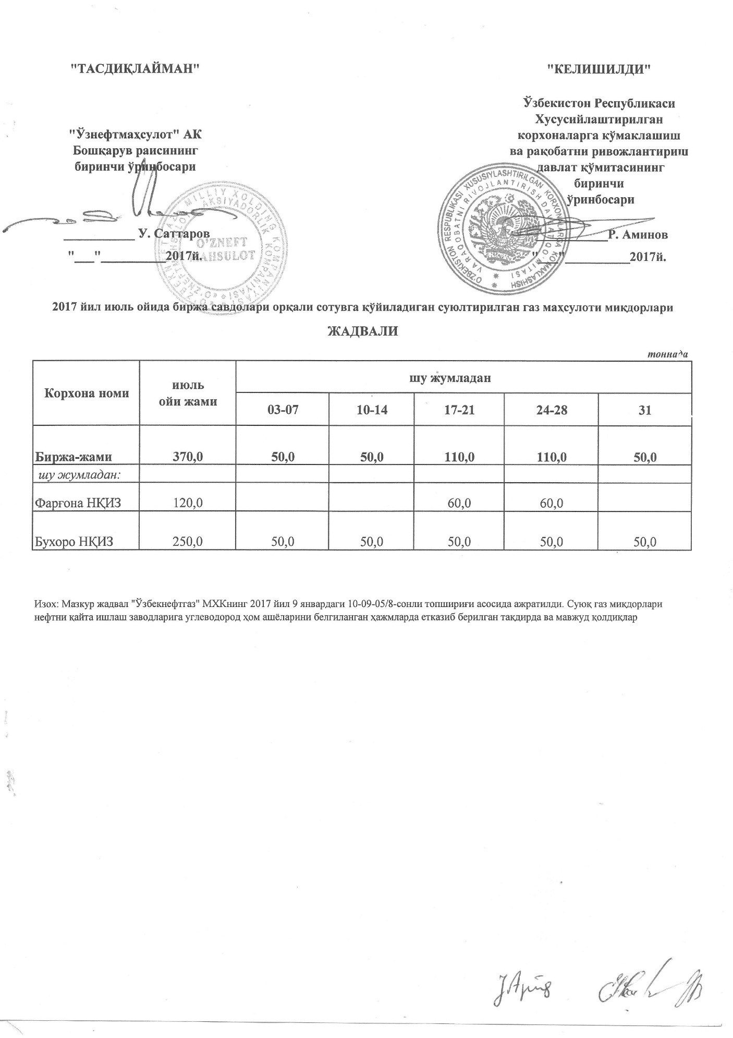
2017 йил июль ойида биржа савдолари орқали сотувга қўйиладиган суюлтирилган газ маҳсулоти миқдорлари ЖАДВАЛИ
 |  |  |  |  |  | тоннада
Корхона номи | июль ойи жами | шу жумладан
 |  | 03-07 | 10-14 | 17-21 | 24-28 | 31
Биржа-жами | 370.0 | 50.0 | 50.0 | 110.0 | 110.0 | 50.0
шу жумладан:
Фарғона НҚИЗ | 120.0 |  |  | 60.0 | 60.0
Бухоро НҚИЗ | 250.0 | 50.0 | 50.0 | 50.0 | 50.0 | 50.0

